Cookie1
コンセプト
クッキークリッカーをパクる
参考： | https://orteil.dashnet.org/cookieclicker/

仕様意図
クッキークリッカーをパクるうえで、最初の一歩となる機能の実装。

使用リソース

teams>ゲームエンジン1>素材>Cookie

機能仕様

・アスペクト比は16:9
・画面中央で大きなクッキーがゆっくり回っている
・クリックすると画面上部から小さなクッキーが降ってくる
 | 画面のどこをクリックしてもよい
・押せば押すほどクッキーは沢山降ってくる
 | 最大: | 16
・降ってくるクッキーは大きいのと小さいのがある
 | 大きい小さいというよりは、手前にあるのと遠くにあるのがある。
 | 手前： | 8 | 奥： | 8
・降ってくるクッキーは回転していてもそうでなくてもよい
・降り方にはランダム性を持たせてほしい
 | 前後左右良い感じにランダムで降らせてほしい

クリックした際の中央のクッキーの挙動

・クリックした際に素早く小さくなり
・小さくなるときよりはゆっくりと大きくなり元に戻る

意図： | クリックしていることを視覚的にも分かりやすくするため。
 | UIによくあるボタンの挙動を大げさにした感じ。
 | クリックするたびにクッキーが跳ねているかのような。
 | パクリ元のクッキークリッカーの挙動が理想。
 | クリックするばかりのゲームのため、クリックするだけでもある程度の楽しさを生み出したい。
 | 楽しさを生み出すインタラクティブを意識して頂きたいです。

注意点

・prefabなどで複製してクッキーを作成してはいけない。
・小さなクッキーは１６個であり、それらを操作して実現してください。

画面イメージ
クリックしたら落ちてくる
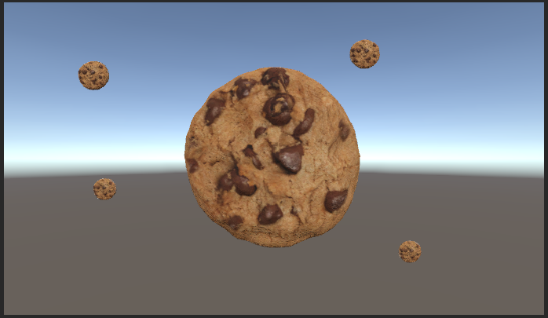

クリック！

画面のどこを押しても降ってくる

Cookie2
 | コンセプト
 | クッキークリッカーのパクリを始めたら突然ランゲームが始まる。

 | 仕様意図
1 | ・Cookie1の手直し
1 | ・タイトル画面とゲームオーバー画面が欲しい
1 | ・クッキーをクリックするだけでは飽きるので、イベント的に別ゲーが始まる

 | 仕様リソース

1 | Cookie1と同じ

 | 修正機能仕様

1 | ・Prefabを使用する
 | ・全てのオブジェクトにRigidbodyを付ける
1 | ・物理挙動をする全てのオブジェクトにRigidBodyを付ける

 |  | 回転するクッキー
 | 1 | ・Rigidbody経由の回転に変更

 |  | 落下するクッキー
 | 1 | ・Prefabで複製する
 | 1 |  | 画面外で作成して落ちてくる
 | 1 |  | 画面外に出たら消す
 | 1 | ・Rigidbodyで動く
 |  |  | AddForceを使って段々加速させる
 | 1 |  | UseGravityで自由落下

 | 追加機能仕様

1 | ・クリック数のカウント
 |  | → | 内部でカウント。表示はされない。
1 | ・指定クリック後にイベントが発生
1 |  | 32クリック後
1 |  | ランゲームに移行する
1 | ・ランゲームシーンを作る
1 | ・ゲームオーバーシーンを作る

 |  | ランゲーム仕様

1 |  | ・別シーンとして作る
 |  |  | クリアしたらクリックに戻る
1 |  | ・ゲームオーバーシーンも作る。

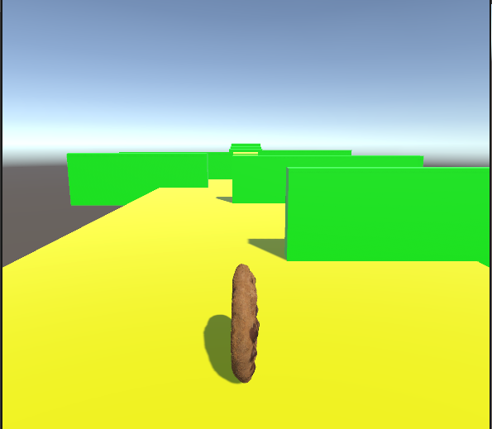
 |  | 画面イメージ
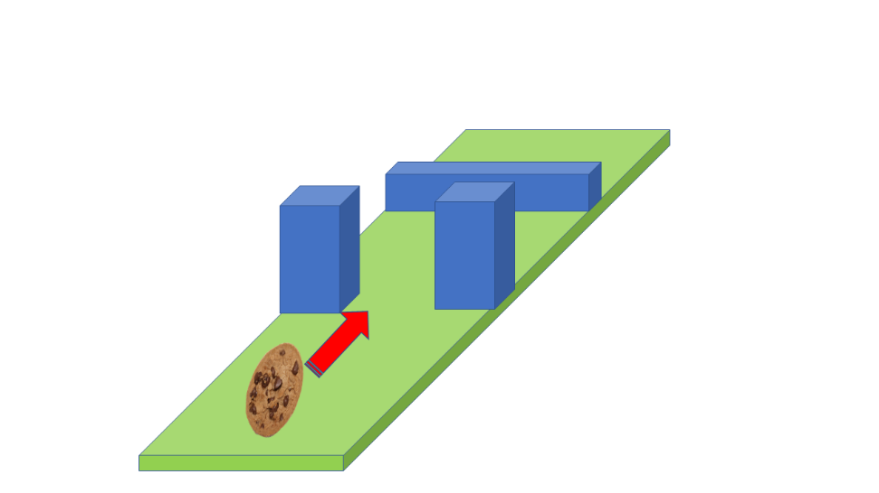

 |  | 上図のようなクオータービューのランゲームを作成する。 |  |  |  | →
1 |  |  | ・クッキーは図のように縦に転がっていく |  |  |  | 図のクォータービューはやりづらすぎたのでこっちで。
 |  |  | ・カメラは図のような形
1 |  |  | ・移動とジャンプで障害物を避ける

 |  | 操作性
1 |  | ・左右スワイプで左右に移動
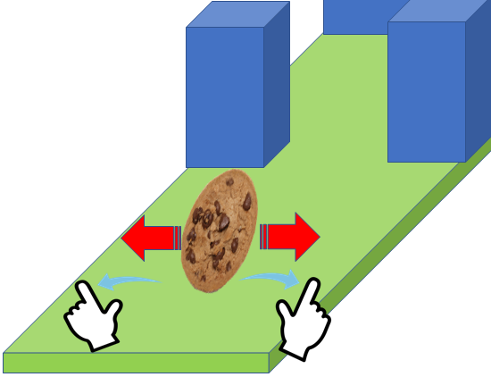

1 |  | ・タップでジャンプ
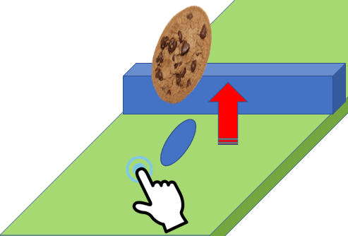

1 |  | ・タップやスワイプの位置は画面上のどこでも良い

 |  | ステージ
 |  | 以下の順で障害物が出るステージをお願い致します。 |  |  | → | 下のままだと面白みにかけすぎるので多少改造した。

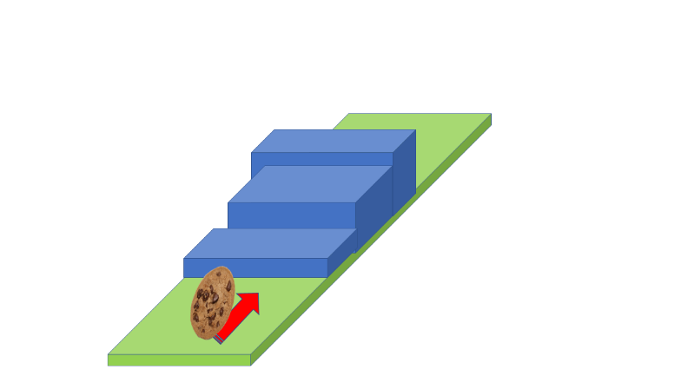
1 |  | 1.通り抜け |  |  | 2.落とし穴 |  |  | ・段差
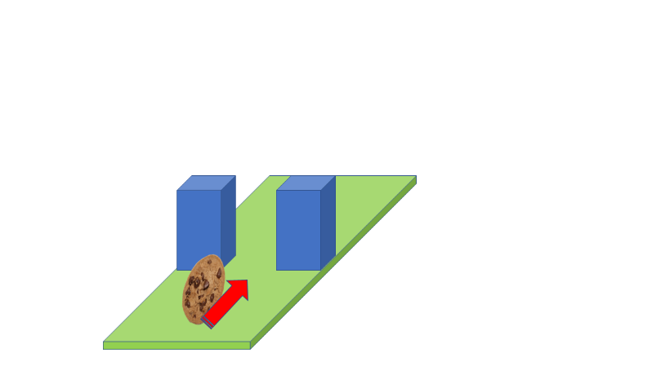
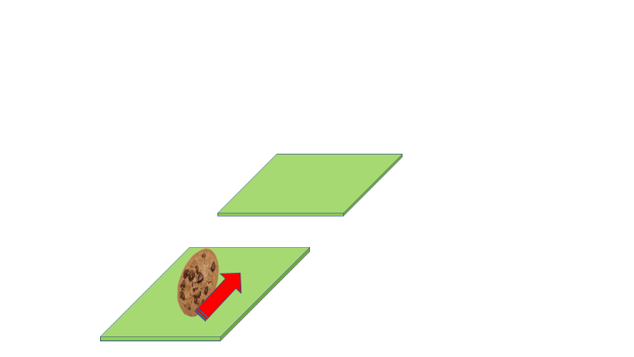

 |  | ゲームオーバー判定
 |  | ・クッキー側面の前面が障害物に当たる |  | → | クソゲー過ぎたので無しで
1 |  | ・穴に落ちる

1 |  | ゲームオーバーになったら、ゲームオーバーシーンに遷移

 |  | クリアシーン判定
1 |  | ・ステージ全てクリアしたらクリア判定

1 |  | クリアしたら、元のクリックシーンに戻る。

 |  | ゲームオーバー仕様

1 | 1 | ・ゲームオーバーと分かる画像が表示される
1 | 1 | ・何かしらクリックしたらクリックに戻る

 | シーン遷移図
ランゲーム
①
②
クリック
 |  |  |  |  | 1 | クリア
 |  |  |  |  | 2 | 32クリック
 |  |  |  |  | 3 | ゲームオーバー
③
 |  |  |  |  | 4 | 画面をクリック

④
ゲームオーバー

Cookie3
コンセプト
クッキークリッカーのパクリを始めたら突然ランゲームが始まる。

仕様意図
・Cookie2の手直し
・ランゲームシーンのロードが重すぎるのでなんとかする
・クリックシーンにUIを付ける
・格ゲーを追加したい

仕様リソース

頑張って集める

修正機能仕様

ランゲームのロード時間を減らす
・ゲームが止まったかと思うほど長い
 | → | UXが悪くなりすぎなので、どうにかして短くしてください
 |  | ３秒以内くらいに。
・リファクタリング
 | → | ジャンプなどの動作のコードが悪いので、最適化してください。

ゲームオーバーシーンの修正
・クッキーのカウントを０にする。

追加機能仕様

 | クリックシーン仕様
29

現在のクリック数が表示される

Warning!

イベント発生時にイベント発生を知らせるポップが出る。

 | 格ゲーシーン仕様

 | ・64クリックで格ゲーが発生
 | ・３D格ゲーで自機はクッキー
 | ・敵は何でもいい。
 | ・戦闘方法はモンスターファーム初代を参考。
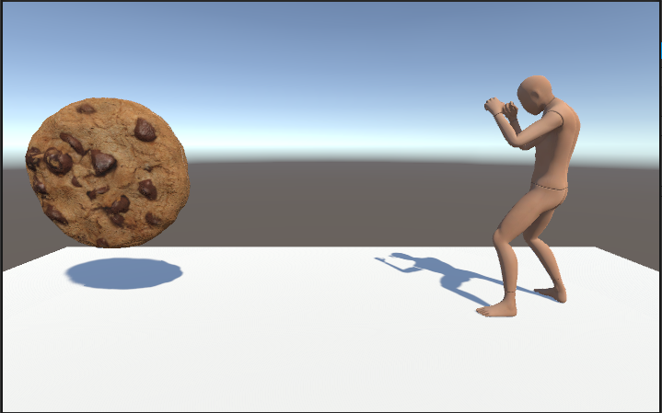

 |  |  |  |  | ・離れた位置から開始

Attack!
Push!

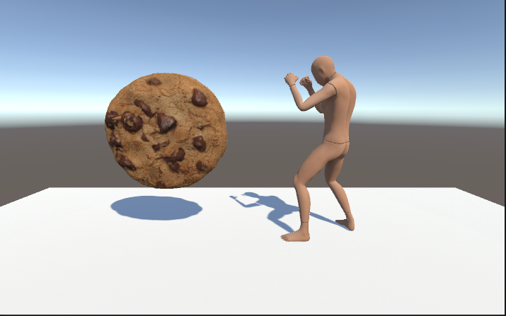

 |  |  |  |  | ・単位時間ごとにじわじわ近付く

Attack!
Push!

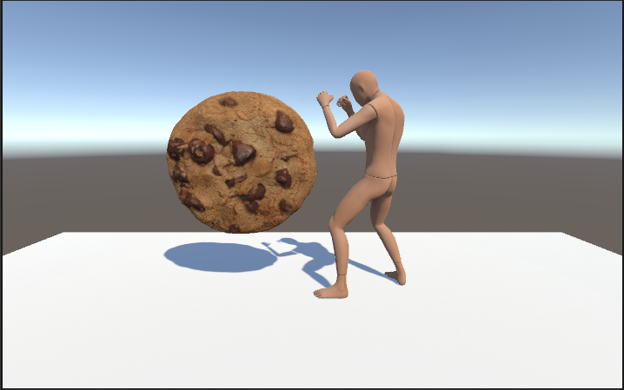
バトル

 |  |  |  |  | ・射程距離に入ったら攻撃
 |  |  |  |  |  | → 単純攻撃
 |  |  |  |  |  | → 一旦距離を取って仕切り直し
 |  |  |  |  | ・敵の攻撃にタイミングよくPUSHしたら、スタンさせられる
 |  |  |  |  |  | → 連続攻撃
 |  |  |  |  |  | → 何回攻撃できるかは任せます。
Attack!
Push!
 |  |  |  |  | ・どんなモーションで攻撃するかもお任せします。

 |  |  |  |  | ・敵機も自機もライフは4

 |  |  |  |  | ・負けたらゲームオーバーシーンへ

シーン遷移図
ランゲーム
①
②
クリック
 |  |  | 1 | クリア
 |  |  | 2 | 32クリック
 |  |  | 3 | ゲームオーバー
③
 |  |  | 4 | 画面をクリック
 |  |  | 5 | 64クリック
④
ゲームオーバー
①
③

格ゲー

Cookie4
コンセプト
クッキークリッカーのパクリにランゲームと格ゲーもどきが付いている。

仕様意図
・クリックシーンをもう少しまともにする。

仕様リソース

頑張って集める

修正機能仕様

クリックシーンにアップグレード機能を付ける
 | → | クッキークリッカーで言うところのクッキーババア

追加機能仕様

 | クリックシーン仕様
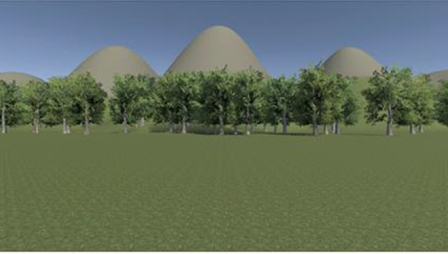
80

 |  |  |  |  | 1.左のように背景にTrrainで作った背景を置く。


80


 |  |  |  |  | 2.RunとBattleをクリアすると「Grama」ボタンが開放される

Grama

0

 |  |  |  |  | 3.タップすると80コストを支払い、グランマが背景に召喚される
 |  |  |  |  |  | 2D画像でも３Dモデルでも自由
 |  |  |  |  |  | コストを支払えば何度でも召喚できる


Grama

0

 |  |  |  |  | 4.グランマ一体につき、1秒に一個クッキーが作られる。

Grama

 | シーン遷移仕様

 | ランゲームと格ゲーは１度だけ行くようにする。

 | サウンド仕様

 | BGM:
 | ・それぞれのシーンでそれっぽい曲が流れる
 | SE:
 | ・クッキーをクリックした際にそれっぽい音がする
 | ・グランマを召喚した際にそれっぽい音がする
 | ・グランマがクッキーを作る際にそれっぽい音がする

 | これらの音を追加した際にあまりにうるさくなるようなら、適時削除してください。

シーン遷移図
ランゲーム
①
②
クリック
 |  |  | 1 | クリア
 |  |  | 2 | 32クリック(一度だけ遷移)
 |  |  | 3 | ゲームオーバー
③
 |  |  | 4 | 画面をクリック
 |  |  | 5 | 64クリック(一度だけ遷移)
④
ゲームオーバー
①
③

格ゲー

